Vorher
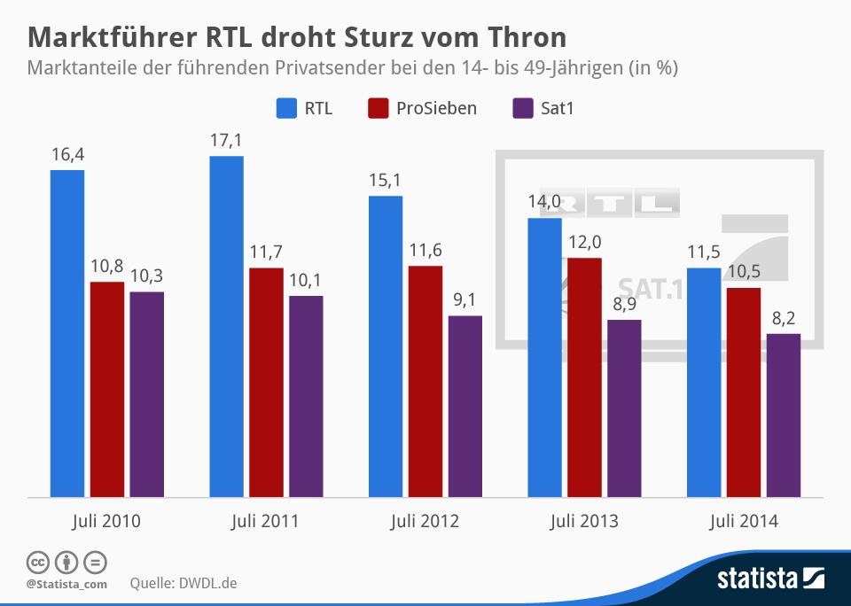
1. | Dieser Diagrammtyp zeigt eine Entwicklung an. Es liegen aber Veränderungen vor.
 | Denn die Werte wurden nur im Juli ermittelt. Das sind diskrete Werte!
2. | Bild und Aussage stimmen nicht überein.
 | Ein Rückgang von 5% ist kein Sturz vom Thron!
3. | Redundante Informationen an der X-Achse.
 | Der Begriff "Juli" kann zentral untergebracht werden.
4. | Legenden funktionieren nicht:
 | Der menschliche Wahrnehmungsspeicher ist damit überfordert.
 | Beschriftungen so dicht wie möglich an den Datenreihen unterbringen!
5. | Zu viele Farben, zu bunt.
6. | Wording kann präsziser formuliert werden.
Vorschlag

Ausgabe
 | RTL | Pro7 | SAT1
Jul-10 | 16.4 | 10.8 | 10.3
Jul-11 | 17.1 | 11.7 | 10.1
Jul-12 | 15.1 | 11.6 | 9.1
Jul-13 | 14.0 | 12.0 | 8.9
Jul-14 | 11.5 | 10.5 | 8.2
Alle führenden Privatsender verlieren Anteile seit 2010, RTL am meisten
Marktanteile bei den 14 - 19 Jährigen jeweils im Juli

